BB Chấm điểm của HĐồng
Tên TC | Mô tả
Slide trình chiếu | 1
Phong thái thuyết trình | 1.5
Thời gian | 0.5
Nội dung | 4
Trả lời câu hỏi | 2 | Mẫu Biên bản hội đồng
Tính sáng tạo - tính mới | 1
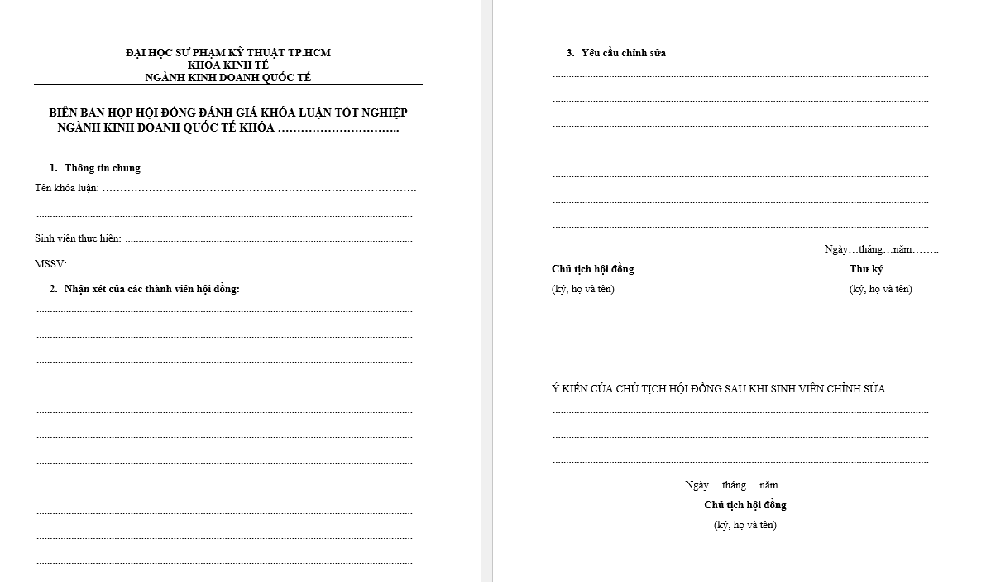
Điểm cộng-Viết bằng tiếng Anh (Max 1đ), Viết bài báo khoa học (Max 1đ) | 2

